상품제안서
락앤락 스쿨핏 코튼캔디 원터치 텀블러 370ml 커스텀 패키지 | 상품코드: S41272

 |  |  |  |  |  |  | 02-713-8555 | www.synergygift.co.kr
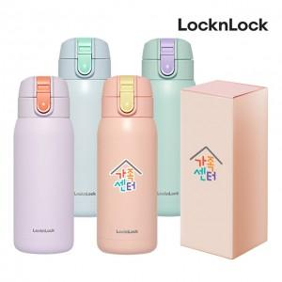

【상세/제작정보】 | <p><span style="font-size: 18.6667px;">※ 기본 슬리브케이스 풀칼라인쇄 포함</span>​</p>

【인쇄/포장옵션】 | DTF필름전사 / 포장불가능

【공급단가】 | 수량 | 50~ | 100~ | 500~ | 1,000~ | 2,000~
*VAT별도 | 단가 | 17,600원 | 17,150원 | 16,050원 | 15,800원 | 15,500원

【상품 URL】 | https://www.synergygift.co.kr:443/src/goods_detail.php?gdno=41272

